0. Kazalo
KAZALO (KLIKNITE NA SPODNJO POVEZAVO!)

1.) Način točkovanja delnih kontraktov, manš in slemov pri bridžu …..................... 1. delovni list

2.) Točke za kontrakte, nadštihe in padcev pri bridžu….......................................... 2. delovni list

3.) Točke za padce pri kontri…................................................................................ 3. delovni list

4.) Točke za narejen kontriran kontrakt……............................................................. 4. delovni list

5.) Točke za narejen rekontriran kontrakt…............................................................. 5. delovni list

6.) Točke za padce pri rekontri…............................................................................. 6. delovni list

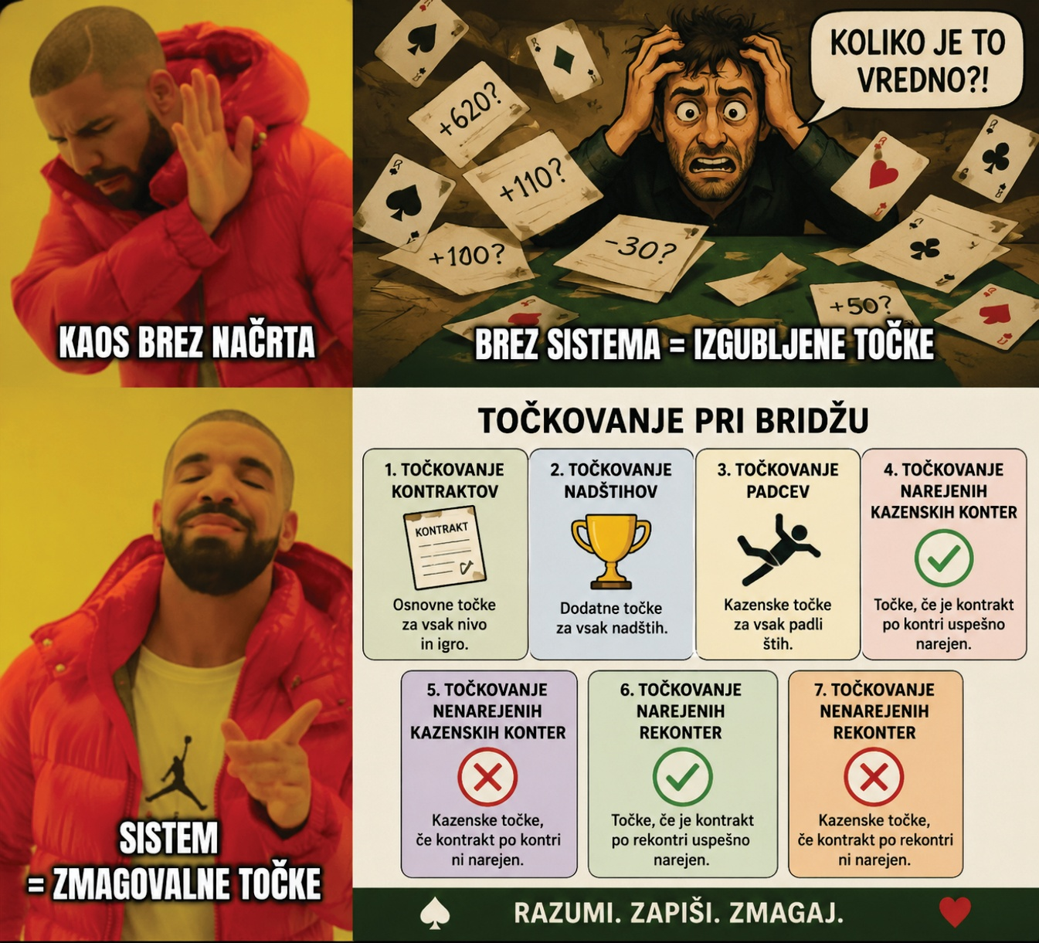

1. Način t. kontr. manš in slem
1.) Način točkovanja delnih kontraktov, manš in slemov pri bridžu |  |  |  |  | DOMOV

Formule za izračun določenih kontraktov
Delni kontrakt 1♦ (1. nivo) = Bonus delni kontrakt +1. nivo (kontraktne točke) = 50 + 20 = 70
Delni kontrakt 2♦ (2. nivo) = Bonus delni kontrakt +2. nivo (kontraktne točke) = 50 + 40 = 90 Manša 4♥, neranljiv = Bonus (delni kontrakt) + Bonus manša, neranljiv + 4. nivo (kontraktne točke = 50 + 250 +120 = 420
Mali slem 6♣, ranljiv = Bonus (delni kontrakt) + Bonus manša, ranljiv + Bonus mali slem, ranljiv + 6. nivo (kontraktne točke = 50 + 450 +750 + 120 = 1370 itd.
Vrsta kontrakta in bonusa | Minorji♦♣ |  | Končne točke
Bonus za delni kontrakt | 50 |  | XXXXXXXXXXXXXXXXX
Bonus za manšo | 250 | 450 | XXXXXXXXXXXXXXXXX
Bonus za mali slem | 500 | 750 | XXXXXXXXXXXXXXXXX
Bonus za veliki slem | 1000 | 1500 | XXXXXXXXXXXXXXXXX
1. nivo (kontraktne točke) | 20 |  | 70
2. nivo (kontraktne točke) | 40 |  | 90
3. nivo (kontraktne točke) | 60 |  | 110
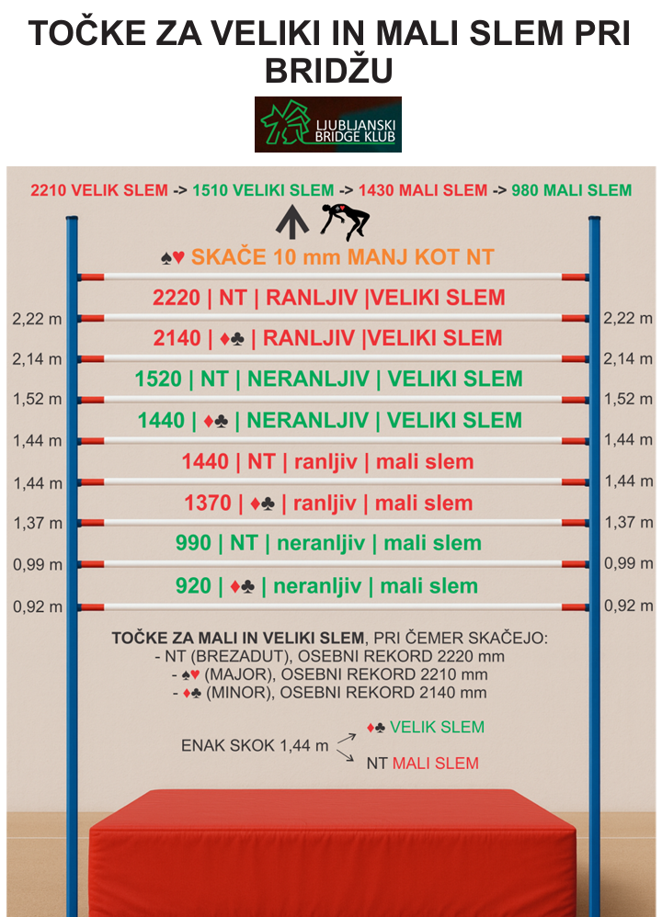
4. nivo (kontraktne točke) | 80 |  | 130
5. nivo (kontraktne točke) | 100 |  | 400 | 600
6. nivo (kontraktne točke) | 120 |  | 920 | 1370
7. nivo (kontraktne točke) | 140 |  | 1440 | 2140

Vrsta kontrakta in bonusa | Majorji ♥♠ |  | Končne točke
Bonus za delni kontrakt | 50 |  | XXXXXXXXXXXXXXXXX
Bonus za manšo | 250 | 450 | XXXXXXXXXXXXXXXXX
Bonus za mali slem | 500 | 750 | XXXXXXXXXXXXXXXXX
Bonus za veliki slem | 1000 | 1500 | XXXXXXXXXXXXXXXXX
1. nivo (kontraktne točke) | 30 |  | 80
2. nivo (kontraktne točke) | 60 |  | 110
3. nivo (kontraktne točke) | 90 |  | 140
4. nivo (kontraktne točke) | 120 |  | 420 | 620
5. nivo (kontraktne točke) | 150 |  | 570 | 770
6. nivo (kontraktne točke) | 180 |  | 980 | 1430
7. nivo (kontraktne točke) | 210 |  | 1510 | 2210

Vrsta kontrakta in bonusa | Brezadut (NT) |  | Končne točke
Bonus za delni kontrakt | 50 |  | XXXXXXXXXXXXXXXXX
Bonus za manšo | 250 | 450 | XXXXXXXXXXXXXXXXX
Bonus za mali slem | 500 | 750 | XXXXXXXXXXXXXXXXX
Bonus za veliki slem | 1000 | 1500 | XXXXXXXXXXXXXXXXX
1. nivo (kontraktne točke) | 40 |  | 90
2. nivo (kontraktne točke) | 30 |  | 120
3. nivo (kontraktne točke) | 30 |  | 400 | 600
4. nivo (kontraktne točke) | 30 |  | 430 | 630
5. nivo (kontraktne točke) | 30 |  | 460 | 660
6. nivo (kontraktne točke) | 30 |  | 990 | 1440
7. nivo (kontraktne točke) | 30 |  | 1520 | 2220

4. Toč. nare. kontr. kont.
4.) Točke za narejen kontriran kontrakt |  |  |  | DOMOV

Formule za izračun, če kazenska kontra ni narejena
Delni kontrakt 1♦ (1. nivo) = (Skupaj bonus + kontraktne točke) + bonus za delni kontrak >100 = 90 + 50 = 140
Delni kontrakt 3♦, neranljiv, (3. nivo) = Skupaj bonus + kontraktne točke + bonus za delni kontrak <100 = 170 + 300 = 470 itd.
Bonus za kontrakt >100 -> Kontraktne točke >100 = 50 Bonus za kontrakt <100 -> Kontrakatne točke <100 = 300 neranljiv, 500 ranljiv
Bonus za kontrakt 6. nivo <100 -> Kontrakatne točke <100 = 800 neranljiv, 1300 ranljiv
Bonus za kontrakt 7. nivo <100 -> Kontrakatne točke <100 = 1300 neranljiv, 2000 ranljiv
 | Nivo
 | 1 | 2 | 3 | 4 | 5 | 6 | 7
Točke za narejen kontriran kontrakt ♦♣ | 140 | 180 | 470 | 510 | 550 | 1540 | 2330
Točke za narejen kontriran kontrakt ♦♣ | 140 | 180 | 670 | 710 | 750 | 1540 | 2330
Kontraktne točke ♦♣ | 40 | 80 | 120 | 160 | 200 | 240 | 280
Bonus | 50 | 50 | 50 | 50 | 50 | 50 | 50
Skupaj bonus & kontraktne toč. | 90 | 130 | 170 | 210 | 250 | 290 | 330
Bonus kontraktne točke >100 | 50 | 50 | XXXX | XXXXX | XXXX | XXXX | XXXXX
Bonus kontraktne točke <100 | XXXX | XXXX | 300 | 300 | 300 | 800 | 1300
 | XXXX | XXXX | 500 | 500 | 500 | 1250 | 2000

Točke za narejen kontriran kontrakt ♥♠ | 160 | 470 | 530 | 590 | 650 | 1210 | 1770
Točke za narejen kontriran kontrakt ♥♠ | 160 | 670 | 730 | 790 | 850 | 1660 | 2470
Kontraktne točke ♦♣ | 60 | 120 | 180 | 240 | 300 | 360 | 420
Bonus | 50 | 50 | 50 | 50 | 50 | 50 | 50
Skupaj bonus & kontraktne toč. | 110 | 170 | 230 | 290 | 350 | 410 | 470
Bonus kontraktne točke >100 | 50 |  | XXXX | XXXXX | XXXX | XXXX | XXXXX
Bonus kontraktne točke <100 | XXXX | 300 | 300 | 300 | 300 | 800 | 1300
 | XXXX | 500 | 500 | 500 | 500 | 1250 | 2000

Točke za narejen kontriran kontrakt (NT) | 180 | 490 | 550 | 610 | 670 | 1230 | 1790
Točke za narejen kontriran kontrakt (NT) | 180 | 690 | 750 | 810 | 870 | 1680 | 2490
Kontraktne točke (NT) | 80 | 140 | 200 | 260 | 320 | 380 | 440
Bonus | 50 | 50 | 50 | 50 | 50 | 50 | 50
Skupaj bonus & kontraktne toč. | 130 | 190 | 250 | 310 | 370 | 430 | 490
Bonus kontraktne točke >100 | 50 | XXXX | XXXX | XXXXX | XXXX | XXXX | XXXXX
Bonus kontraktne točke >100 | XXXXXX | 300 | 300 | 300 | 300 | 800 | 1300
 | XXXXXX | 500 | 500 | 500 | 500 | 1250 | 2000

Toč. za nadštih (kazenska kontra ni narejena) | 100 | 200

5. Toč. narejen rekontr. kont.
5.) Točke za narejen rekontriran kontrakt |  |  | DOMOV

Formule za izračun, če je rekontra narejena
Delni kontrakt 1♦ (1. nivo) = (Skupaj bonus + kontraktne točke) + bonus za delni kontrak >100 = 180 + 50 = 230
Delni kontrakt 3♦, neranljiv, (3. nivo) = Skupaj bonus + kontraktne točke + bonus za delni kontrak <100 = 340 + 300 = 640 itd.
Bonus za kontrakt >100 -> Kontraktne točke >100 = 50 Bonus za kontrakt <100 -> Kontrakatne točke <100 = 300 neranljiv, 500 ranljiv
Bonus za kontrakt 6. nivo <100 -> Kontrakatne točke <100 = 800 neranljiv, 1300 ranljiv
Bonus za kontrakt 7. nivo <100 -> Kontrakatne točke <100 = 1300 neranljiv, 2000 ranljiv
Točke za rekontriran kontrakt ♦♣ | 230 | 560 | 640 | 720 | 800 | 1380 | 1960
Točke za rekontriran kontrakt ♦♣ | 230 | 760 | 840 | 920 | 1000 | 1830 | 2660
Kontraktne točke ♦♣ | 80 | 160 | 240 | 320 | 400 | 480 | 560
Bonus | 100 | 100 | 100 | 100 | 100 | 100 | 100
Skupaj bonus & kontr. točke | 180 | 260 | 340 | 420 | 500 | 580 | 660
Bonus kontraktne t. >100 | 50 | XXXX | XXXX | XXXXX | XXXX | XXXX | XXXXX
Bonus kontraktne t. <100 | XXXX | 300 | 300 | 300 | 300 | 800 | 1300
 | XXXX | 500 | 500 | 500 | 500 | 1250 | 2000

Točke za rekontriran kontrakt ♥♠ | 520 | 640 | 760 | 880 | 1000 | 1620 | 2240
Točke za rekontriran kontrakt ♥♠ | 720 | 840 | 960 | 1080 | 1200 | 2070 | 2940
Podvojene točke ♦♣ | 120 | 240 | 360 | 480 | 600 | 720 | 840
Bonus | 100 | 100 | 100 | 100 | 100 | 100 | 100
Skupaj bonus & kontr. točke | 220 | 340 | 460 | 580 | 700 | 820 | 940
Bonus kontraktne t. >100 | XXXX | XXXX | XXXX | XXXXX | XXXX | XXXX | XXXXX
Bonus kontraktne t. <100 | 300 | 300 | 300 | 300 | 300 | 800 | 1300
 | 500 | 500 | 500 | 500 | 500 | 1250 | 2000

Točke za rekontriran kontrakt (NT) | 560 | 680 | 800 | 920 | 1040 | 1660 | 2280
Točke za rekontriran kontrakt (NT) | 760 | 880 | 1000 | 1120 | 1240 | 2110 | 2980
Podvojene točke ♦♣ | 160 | 280 | 400 | 520 | 640 | 760 | 880
Bonus | 100 | 100 | 100 | 100 | 100 | 100 | 100
Skupaj bonus & kontr. točke | 260 | 380 | 500 | 620 | 740 | 860 | 980
Bonus delni kont. >100 | XXXX | XXXX | XXXX | XXXXX | XXXX | XXXX | XXXXX
Bonus kontraktne t. >100 | 300 | 300 | 300 | 300 | 300 | 800 | 1300
 | 500 | 500 | 500 | 500 | 500 | 1250 | 2000

Rekontra | Pri rekontri se vse kontraktne točke početverijo. Bonus je 100.

Arhiv
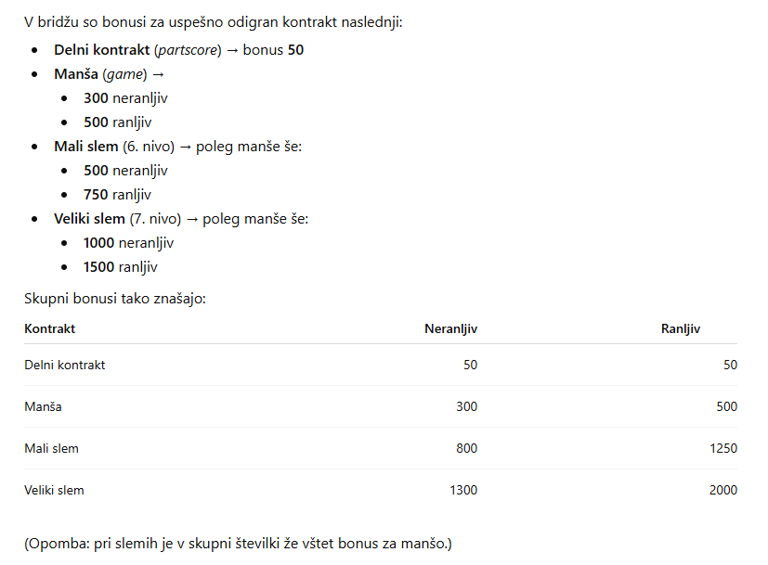

 | 50 | 50 | delni kontrakt
 | 250 | 250 | manša
 | 500 | 1000 | mali slem
 | 800 | 1300 | skupaj točke (delni kontrakt, manša, mali slem)

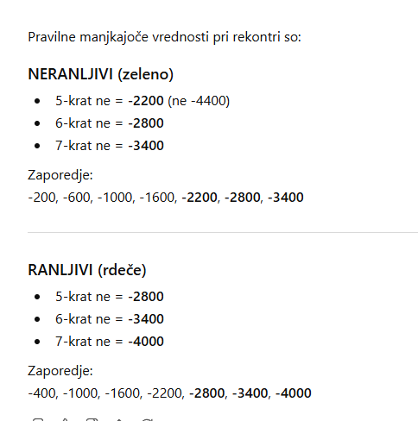

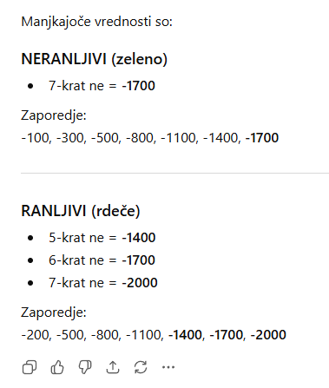
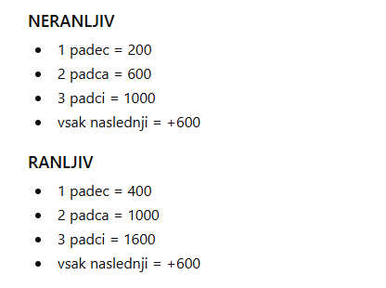

 |  |  |  | Rekontra
Kontra

